Home
Categoria Smartphone

https://www.magazineluiza.com.br/smartphone/celulares-e-smartphones/s/te/tcsp?sort=type%3AsoldQuantity%2Corientation%3Adesc

30 Mais vendidos

Fotos magazineluiza
Fotos do portfólio de produtos

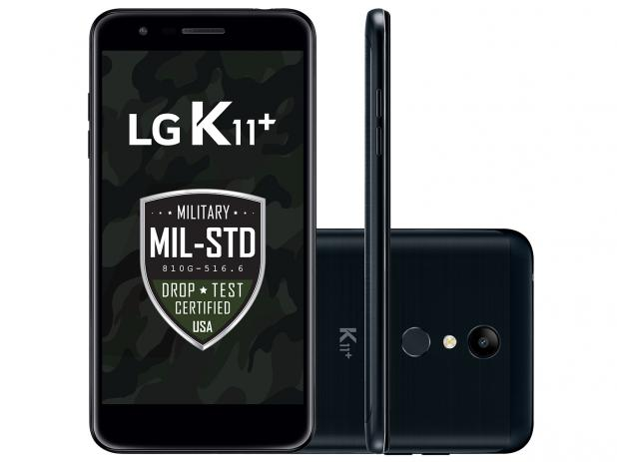
01
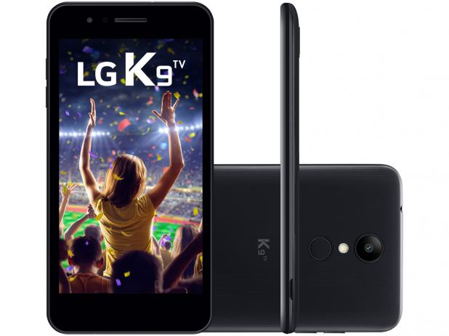
02
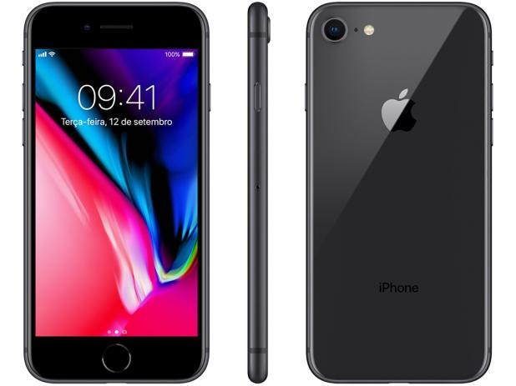
03
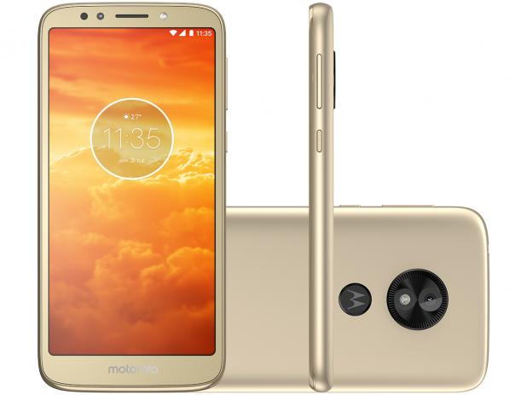
04
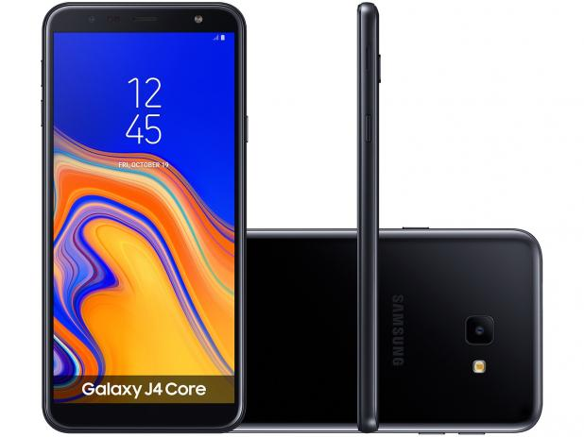
05
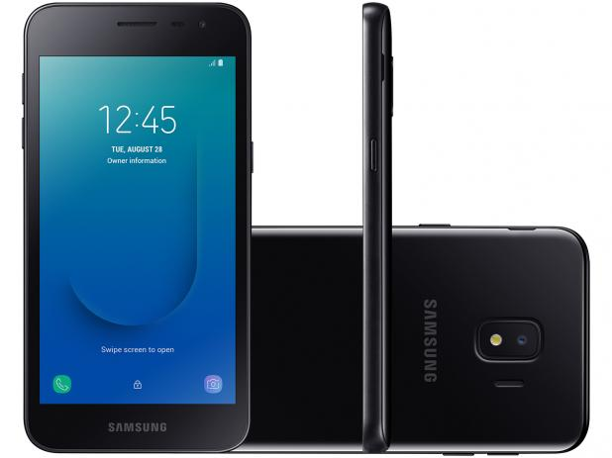
06

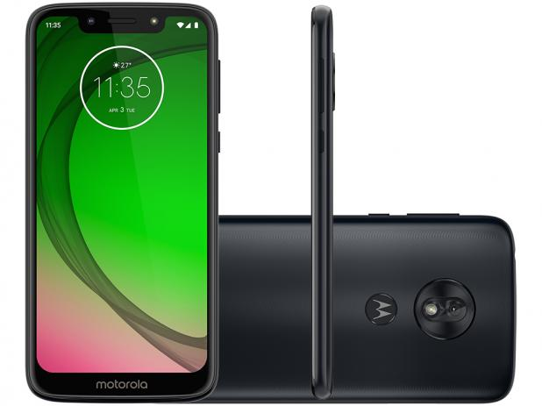
08
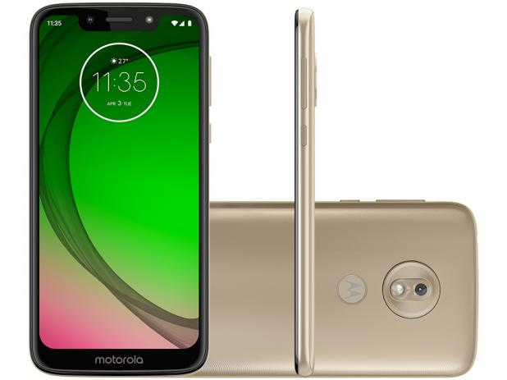
09
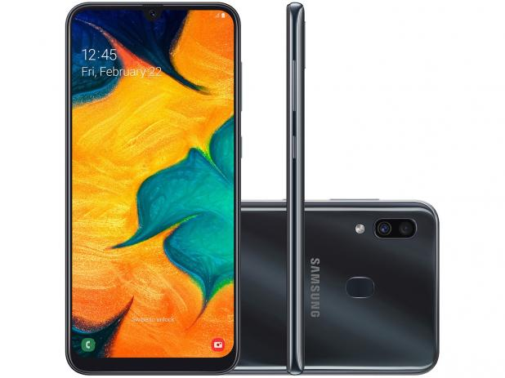
10
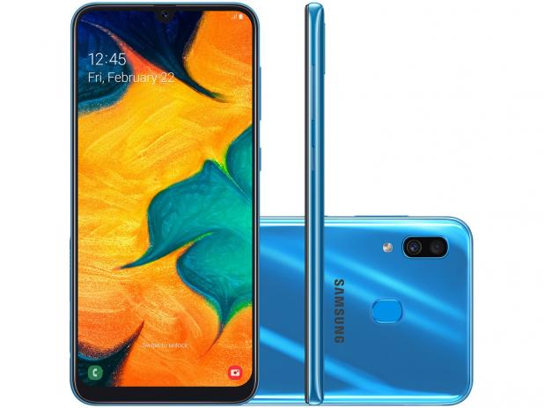
11
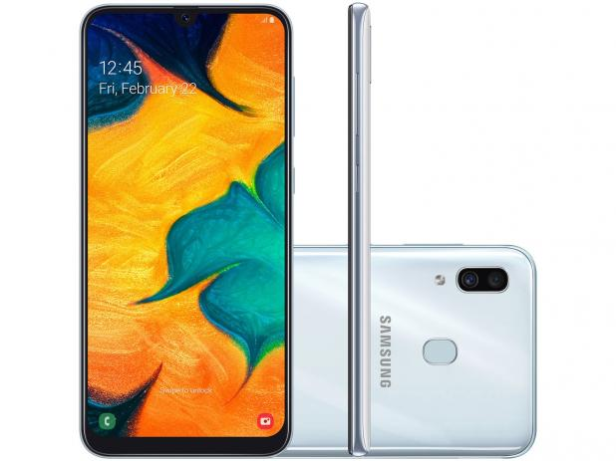
12
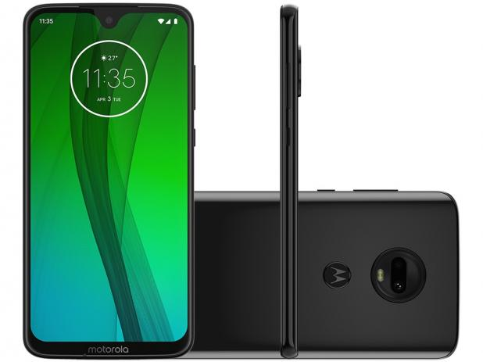
07

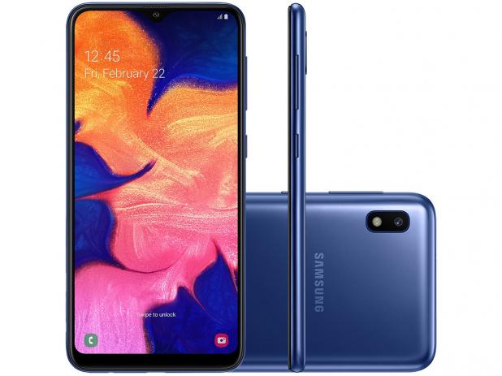
13
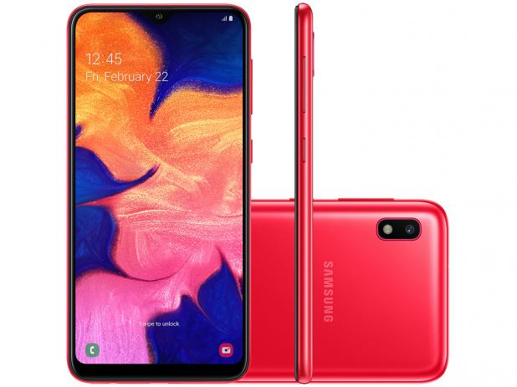
14
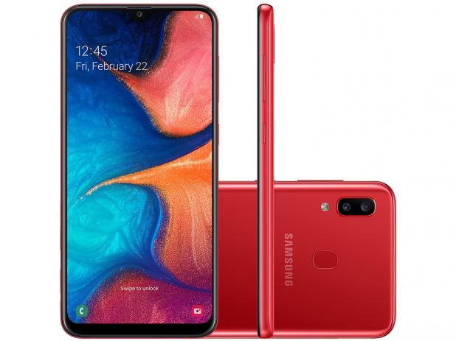
15
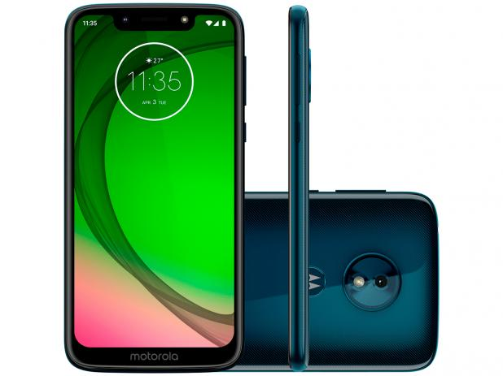
16
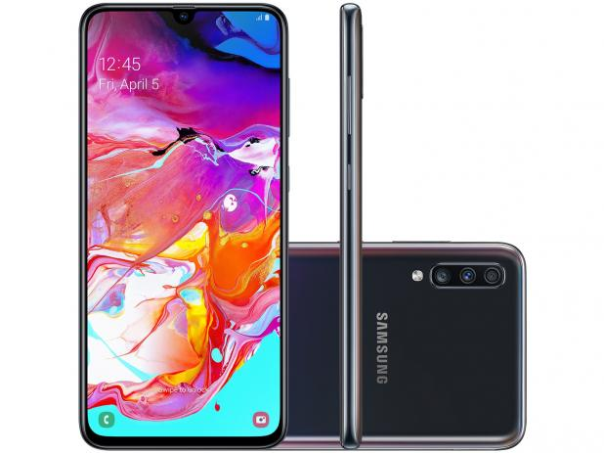
17
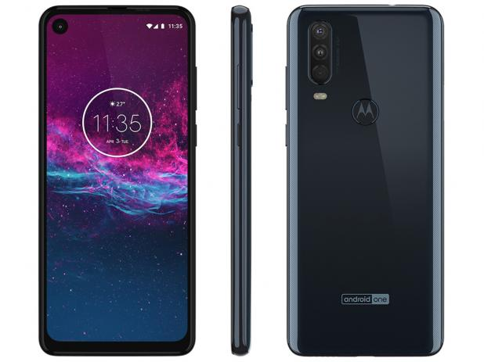
18

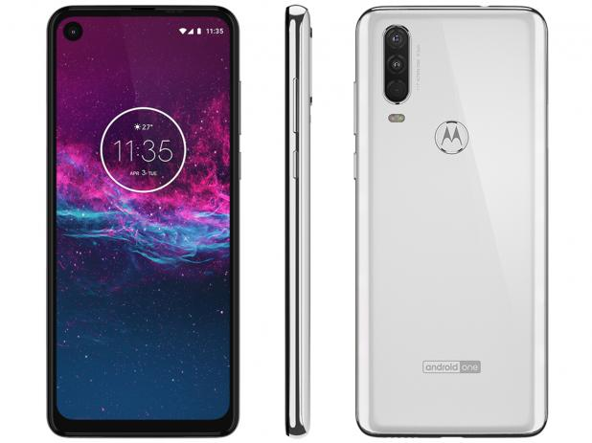
19
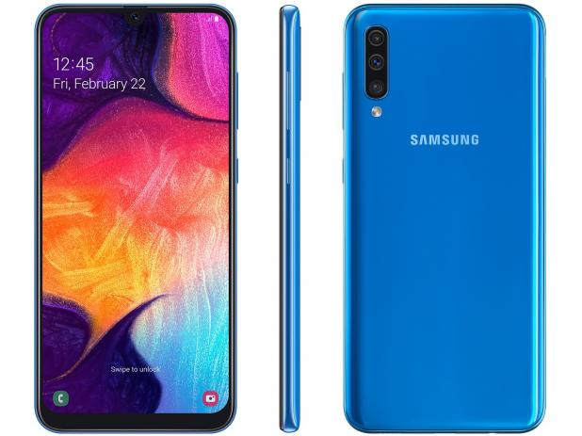
20
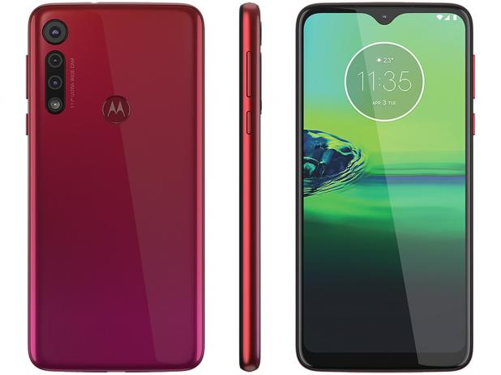
21
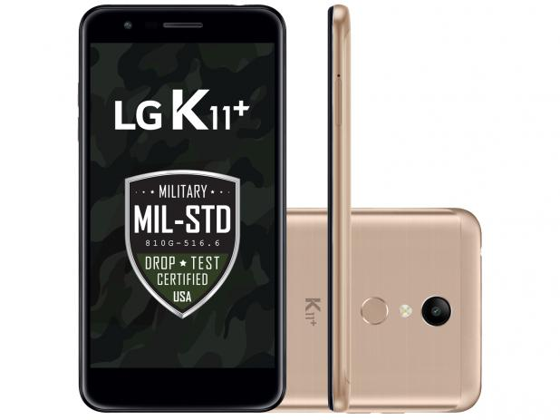
22
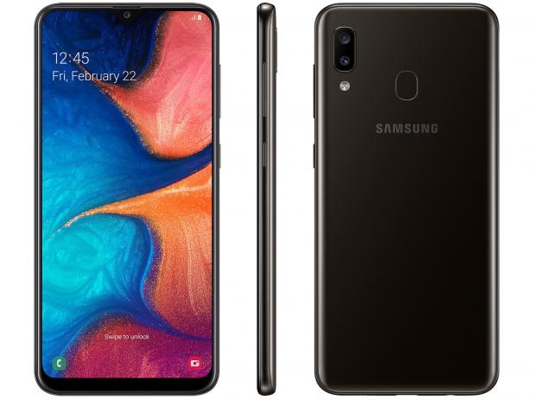
23
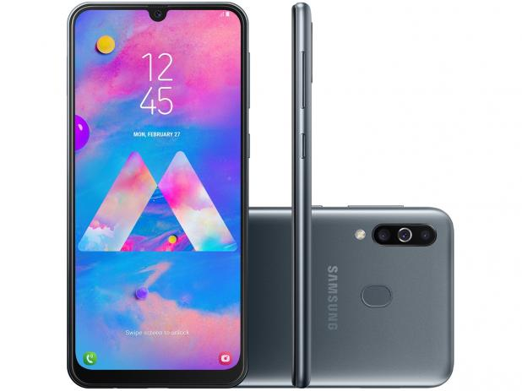
24

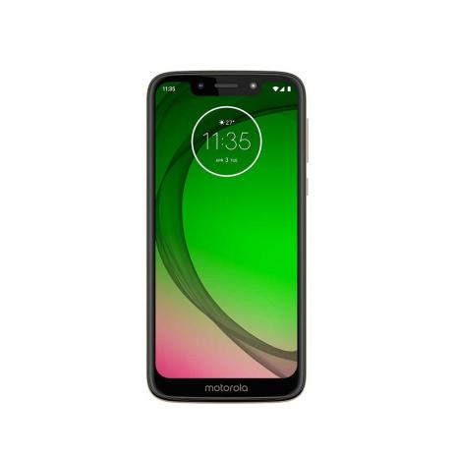
27
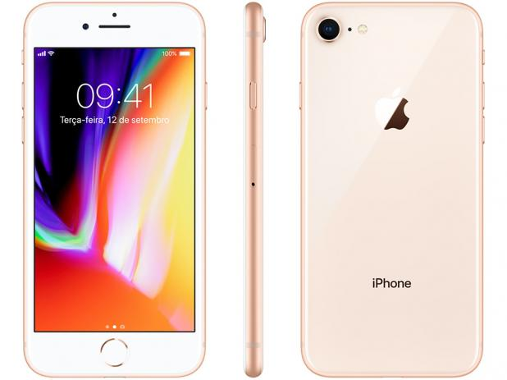
30
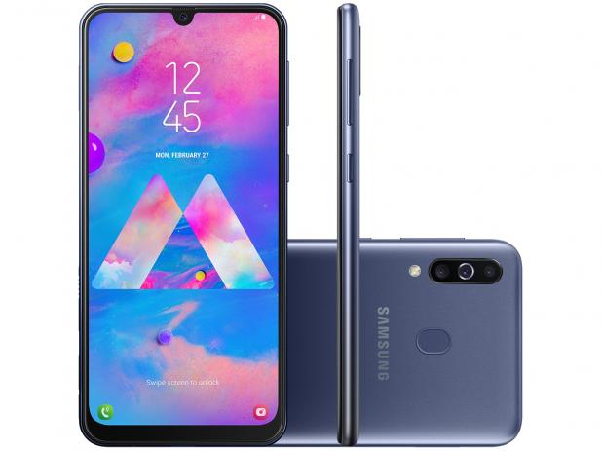
25
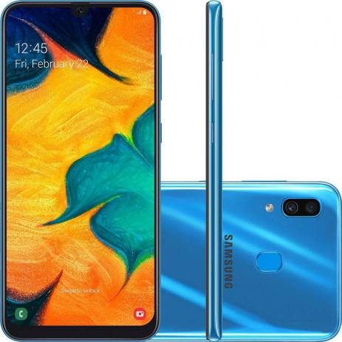
26
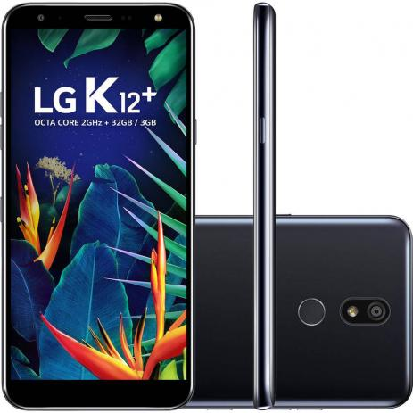
28
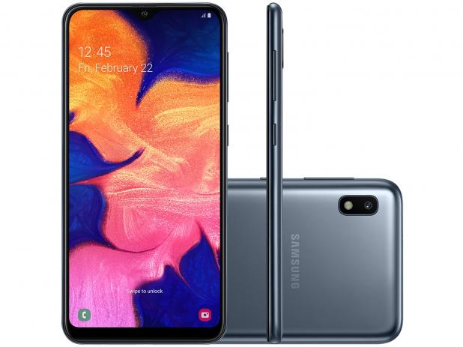
29

Estudo de Caso

Estudo de Caso Marketplace Magazine Luiza

Características do estudo de caso:

 | Data da coleta: | 24 e 25 de novembro de 2019
 | Objeto de estudo: | Os 30 smartphones mais vendidos no Marketplace Magazine Luiza.
 | Fonte: | Magazine Luiza
 | Objetivos:
 | 1. | Fazer análise exploratória dos dados: Atributos e níveis; variáveis correlacionadas.
 | 2. | Sumário do Dataset.
 | 3. | Definir (rascunho) variáveis de interesse. Definir (mentalmente) estratégia para agrupar valores nos níveis de interesse (após definir assista a próxima aula).
 | 4. | Filtrar base (excluir todas variáveis que não serão utilizadas).
 | 5. | Construir capa: | I. Estudo de caso:
 |  |  |  | (i) Descrição do estudo de caso: (a) informações sobre o site; (b) objetivo geral; (c) objetivo específico; (d) objeto de estudo; (e) áreas que utilizaram a pesquisa.

 |  |  | II. Amostra:
 |  |  |  | (ii) Parte 1: (f) responsável; (g) data; (h) série; (i) tamanho | Parte 2: variáveis originais (nº, atributos, total de níveis; níveis) | Parte 3: variáveis tratadas (codificação preliminar)

 | 6. | Exportar base tratada

Dataset
Dataset: categoria smartphone

 |  | Informações técnicas |  |  | Capacidade |  |  | Tela |  |  |  |  | Processador |  | Resolução das câmeras |  | Câmera Frontal |  |  |  |  | Câmera Traseira |  |  |  |  |  |  | Dimensões do produto |  |  | Garantia | Marketplace |  | Preço |  |  |  |  |  |  |  | Avaliação
Nº | Data da coleta | Marca | Referência | Modelo | Interna | RAM | Cartão | Tamanho | Resolução | Cor | Tecnologia | Sistema Operacional | Tipo | Velocidade | Traseira | Frontal | Flash | Resolução do Vídeo | Gravação vídeo | Detecção de rostos | Estabilização de Imagem | Flash | Resolução do vídeo | Gravação vídeo | Detecção de rostos | Estabilização de Imagem | TV | Peso do produto | Largura | Profundidade | Altura | Prazo de Garantia | Venda | Entrega | de | à vista | Desconto mencionado | Parcelamento | Juros | Frete grátis | Retirada na loja | Vídeo de demonstração | Avaliações | Nota | URL do produto
1 | 2019-11-24 | LG | LMX410BCW | K11+ | 32GB | 3GB | 2 TB | 5,3" | Full HD | Preto | 4G | Android | Octa-Core | 1.5 Ghz | 13 MP | 5 MP | LED | 1080p | HD | NA | NA | Virtual Flash | 1080i (Full HD Interlaced) | HD | NA | NA | NA | 163g | 7,529 cm | 14,87 cm | 0,868 cm | 01 ano | magazineluiza | magazineluiza | 1099 | 599.00 | NA | 10x | Sem juros | NA | Sim | Sim | 76 | 4.1 | https://www.magazineluiza.com.br/smartphone-lg-k11-32gb-preto-4g-octa-core-3gb-ram-tela-53-cam-13mp-cam-selfie-5mp/p/155518600/te/telg/
2 | 2019-11-24 | LG | LG K9TV PRETO | K9 TV | 16GB | 2GB | 32GB | 5,0" | HD | Preto | 4G | Android | Quad-Core | 1.3Ghz | 8 MP | 5 MP | sim | 720P | HDR | NA | NA | Virtual Flash | 720P (HD) | HD | NA | NA | TV Digital Integrada | 148g | 7,32 cm | 14,63 cm | 0,82 cm | 01 ano | magazineluiza | magazineluiza | 749 | 449.10 | 10% | 10x | Sem juros | NA | Sim | Sim | 34 | 4.7 | https://www.magazineluiza.com.br/smartphone-lg-k9-tv-16gb-preto-4g-quad-core-2gb-ram-tela-5-cam-8mp-cam-selfie-5mp/p/155538800/te/telg/
3 | 2019-11-24 | Apple | MQ6G2BR/A | iPhone 8 | 64GB | NA | 64 GB | 4,7" | Full HD | Cinza | 4G | iOS | Processador neural | NA | iSight | FaceTime | Sim | HD de 1080p | HDR | Sim | Sim | Sim | 1080p | HDR | Sim | Sim | Apple TV | 148g | 6,73 cm | 13,84 cm | 0,73 cm | 01 ano | magazineluiza | magazineluiza | 3999 | 3099.00 | NA | 10x | Sem juros | NA | Sim | Não | 39 | 4.8 | https://www.magazineluiza.com.br/iphone-8-apple-64gb-cinza-espacial-4g-tela-47-retina-cam-12mp-selfie-7mp-ios-11/p/155542600/te/teip/
4 | 2019-11-24 | Motorola | XT1920-19 Ouro | E5 Play | 16GB | 1GB | 256 GB | 5,34" | FW+ (960x480) | Ouro | 4G | Android | Quad-Core | 1.4GHz | 8 MP | 5 MP | Sim | 1080p | mp4 | NA | NA | Sim | 1080p | mp4 | NA | NA | NA | 145g | 7,12 cm | 14,78 cm | 0,91 cm | 01 ano | magazineluiza | magazineluiza | 994 | 566.10 | 10% | 10x | Sem juros | NA | Sim | Sim | 24 | 3.6 | https://www.magazineluiza.com.br/smartphone-motorola-moto-e5-play-16gb-ouro-4g-quad-core-1gb-ram-tela-534-cam-8mp-selfie-5mp/p/155543200/te/srmt/
5 | 2019-11-24 | Samsung | SM-J410GZKRZTO | J4 Core | 16GB | 1GB | 256 GB | 6" | HD+ | Preto | 4G | Android | Quad-Core | 1.4GHz | 8 MP | 5 MP | LED | 1480x720 HD+ | mp4 | NA | NA | LED | 1080p | mp4 | NA | NA | NA | 177g | 7,61 cm | 16,06 cm | 0,79 cm | 01 ano | magazineluiza | magazineluiza | 899 | 749.00 | NA | 10x | Sem juros | NA | Sim | Sim | 28 | 3.6 | https://www.magazineluiza.com.br/smartphone-samsung-galaxy-j4-core-16gb-preto-4g-1gb-ram-tela-6-cam-8mp-cam-selfie-5mp/p/155545600/te/galx/
6 | 2019-11-24 | Samsung | SM-J260MZKQZTO | J2 Core | 16GB | 1GB | 256 GB | 5,0" | TFT | Preto | 4G | Android | Quad-Core | NA | 8 MP | 5 MP | LED | FHD (1920 x 1080) | 30fps | HD | NA | NA | LED | 1080p | HD | NA | NA | NA | 154g | 7,21 cm | 14,3 cm | 0,89 cm | 01 ano | magazineluiza | magazineluiza | 799 | 485.10 | 10% | 10x | Sem juros | NA | Sim | Não | 29 | 4.3 | https://www.magazineluiza.com.br/smartphone-samsung-galaxy-j2-core-16gb-preto-4g-1gb-ram-tela-5-cam-8mp-cam-selfie-5mp/p/155548800/te/galx/
7 | 2019-11-24 | Motorola | XT1962-4 | G7 | 64GB | 4GB | 256 GB | 6,24" | IPS FHD+ 1080x1920 | Ônix | 4G | Android | Octa-Core | 1.8GHz | 12 MP | 8 MP | Sim | Ultra HD 4K (30fps) | Ultra HD | Sim | NA | sim | 3840p | Ultra HD | Sim | NA | NA | 174g | 7,53 cm | 15,7 cm | 0,792 cm | 01 ano | magazineluiza | magazineluiza | 1599 | 989.10 | 10% | 10x | Sem juros | NA | Sim | Sim | 56 | 4.4 | https://www.magazineluiza.com.br/smartphone-motorola-g7-64gb-onix-4g-4gb-ram-tela-624-cam-dupla-cam-selfie-8mp/p/155549100/te/mtg7/
8 | 2019-11-24 | Motorola | XT1952-2 | G7 Play | 32GB | 2GB | 256 GB | 5,7" | HD+ | Indigo | 4G | Android | Octa-Core | 1.8GHz | 13 MP | 8 MP | Sim | (720 x 1440) | Ultra HD | NA | NA | sim | 3840p | Ultra HD | NA | NA | NA | 149g | 7,15 cm | 14,73 cm | 0,79 cm | 01 ano | magazineluiza | magazineluiza | 999 | 699.00 | NA | 10x | Sem juros | NA | Sim | Sim | 69 | 4.6 | https://www.magazineluiza.com.br/smartphone-motorola-g7-play-32gb-indigo-4g-2gb-ram-tela-57-cam-13mp-cam-selfie-8mp/p/155549300/te/srmt/
9 | 2019-11-24 | Motorola | XT1952-2 | G7 Play | 32GB | 2GB | 256 GB | 5,7" | HD+ | Ouro | 4G | Android | Octa-Core | 1.8GHz | 13 MP | 8 MP | Sim | (720 x 1440) | Ultra HD | NA | NA | sim | 3840p | Ultra HD | NA | NA | NA | 149g | 7,15 cm | 14,73 cm | 0,79 cm | 01 ano | magazineluiza | magazineluiza | 999 | 699.00 | NA | 10x | Sem juros | NA | Sim | Sim | 86 | 4.3 | https://www.magazineluiza.com.br/smartphone-motorola-g7-play-32gb-ouro-4g-2gb-ram-tela-57-cam-13mp-cam-selfie-8mp/p/155549400/te/srmt/
10 | 2019-11-24 | Samsung | SM-A305GZKRZTO | A30 | 64GB | 4GB | 512 GB | 6,4" | FHD (1920x1080) | Preto | 4G | Android | Octa-Core | NA | 16 MP | 16 MP | LED | NA | HD | NA | NA | LED | NA | NA | NA | NA | NA | 178g | 7,45 cm | 15,38 cm | 0,8 cm | 01 ano | magazineluiza | magazineluiza | 1699 | 1079.10 | 10% | 10x | Sem juros | NA | Sim | Sim | 17 | 4.2 | https://www.magazineluiza.com.br/smartphone-samsung-galaxy-a30-64gb-preto-4g-4gb-ram-64-cam-dupla-cam-selfie-16mp/p/155551400/te/galx/
11 | 2019-11-24 | Samsung | SM-A305GZKRZTO | A30 | 64GB | 4GB | 512 GB | 6,4" | FHD (1920x1080) | Azul | 4G | Android | Octa-Core | NA | 16 MP | 16 MP | LED | FHD (1920 x 1080) | 30fps | mp4 | NA | NA | LED | 1080p | mp4 | NA | NA | NA | 178g | 7,45 cm | 15,38 cm | 0,78 cm | 01 ano | magazineluiza | magazineluiza | 1694 | 1079.10 | 10% | 10x | Sem juros | NA | Sim | Sim | 17 | 4.8 | https://www.magazineluiza.com.br/smartphone-samsung-galaxy-a30-64gb-azul-4g-4gb-ram-64-cam-dupla-cam-selfie-16mp/p/155551600/te/galx/
12 | 2019-11-24 | Samsung | SM-A305GZKRZTO | A30 | 64GB | 4GB | 512 GB | 6,4" | FHD (1920x1080) | Branco | 4G | Android | Octa-Core | NA | 16 MP | 16 MP | LED | FHD (1920 x 1080) | 30fps | mp4 | NA | NA | LED | 1080p | mp4 | NA | NA | NA | 178g | 7,45 cm | 15,38 cm | 0,78 cm | 01 ano | magazineluiza | magazineluiza | 1699 | 1079.10 | 10% | 10x | Sem juros | NA | Sim | Sim | 17 | 4.5 | https://www.magazineluiza.com.br/smartphone-samsung-galaxy-a30-64gb-branco-4g-4gb-ram-64-cam-dupla-cam-selfie-16mp/p/155551800/te/galx/
13 | 2019-11-25 | Samsung | SM-A105MZBSZTO | A10 | 32GB | 2GB | 512 GB | 6,2" | TFT | Azul | 4G | Android | Octa-Core | NA | 13 MP | 5 MP | LED | FHD (1920 x 1080) | 30fps | mp4 | NA | NA | LED | 1080p | mp4 | NA | NA | NA | 170g | 7,56 cm | 15,56 cm | 0,79 cm | 01 ano | magazineluiza | magazineluiza | 999 | 799.00 | NA | 10x | Sem juros | NA | Sim | Sim | 24 | 3.7 | https://www.magazineluiza.com.br/smartphone-samsung-galaxy-a10-32gb-azul-4g-2gb-ram-62-cam-13mp-cam-selfie-5mp/p/155552200/te/galx/
14 | 2019-11-25 | Samsung | SM-A105MZBSZTO | A10 | 32GB | 2GB | 512 GB | 6,2" | TFT | Vermelho | 4G | Android | Octa-Core | NA | 13 MP | 5 MP | LED | FHD (1920 x 1080) | 30fps | mp4 | NA | NA | LED | 1080p | mp4 | NA | NA | NA | 170g | 7,56 cm | 15,56 cm | 0,79 cm | 01 ano | magazineluiza | magazineluiza | 999 | 799.00 | NA | 10x | Sem juros | NA | Sim | Sim | 22 | 4.3 | https://www.magazineluiza.com.br/smartphone-samsung-galaxy-a10-32gb-vermelho-4g-2gb-ram-62-cam-13mp-cam-selfie-5mp/p/155552400/te/galx/
15 | 2019-11-25 | Samsung | SM-A205GZRRZTO | A20 | 32GB | 3GB | 512 GB | 6,4" | sAMOLED | Vermelho | 4G | Android | Octa-Core | NA | 13 MP | 8 MP | LED | FHD (1920 x 1080) | 30fps | mp4 | NA | NA | LED | 1080p | mp4 | NA | NA | NA | 169g | 7,47 cm | 15,84 cm | 0,78 cm | 01 ano | magazineluiza | magazineluiza | 1299 | 809.10 | 10% | 10x | Sem juros | NA | Sim | Sim | 10 | 4.8 | https://www.magazineluiza.com.br/smartphone-samsung-galaxy-a20-32gb-vermelho-4g-3gb-ram-64-cam-dupla-cam-selfie-8mp/p/155553000/te/galx/
16 | 2019-11-25 | Motorola | XT 1952-2 | G7 Play Edição Especial | 32GB | 2GB | 256 GB | 5,7" | HD+ | Indigo | 4G | Android | Octa-Core | NA | 13 MP | 8 MP | LED | Ultra HD 4K (30fps) | Ultra HD | NA | NA | Sim | 3840p | Ultra HD | NA | NA | NA | 149g | 7,15 cm | 14,73 cm | 0,79 cm | 01 ano | magazineluiza | magazineluiza | 1099 | 665.10 | 10% | 10x | Sem juros | NA | Sim | Não | 25 | 4.2 | https://www.magazineluiza.com.br/smartphone-motorola-g7-play-edicao-especial-32gb-indigo-2gb-ram-57-cam-13mp-cam-selfie-8mp/p/155554400/te/srmt/
17 | 2019-11-25 | Motorola | SM-A705MZKRZTO | A70 | 128GB | 6GB | 512 GB | 6,7" | FHD+ (1080x2400) | Preto | 4G | Android | Octa-Core | 2.0GHz | Quad Pixel (32MP) | Quad Pixel (32MP) | LED | UHD 4K (3840 x 2160) | @120fps | FHD | NA | NA | LED | UHD 4K (3840 x 2160) | @120fps | FHD | NA | NA | NA | 183g | 7,66 cm | 16,43 cm | 0,79 cm | 01 ano | magazineluiza | magazineluiza | 2499 | 1799.10 | 10% | 10x | Sem juros | NA | Sim | Sim | 10 | 4.7 | https://www.magazineluiza.com.br/smartphone-samsung-galaxy-a70-128gb-preto-4g-6gb-ram-tela-67-cam-tripla-selfie-32mp/p/155554600/te/galx/
18 | 2019-11-25 | Motorola | XT2013-1 | One Action | 128GB | 4GB | 512 GB | 6,34" | FHD+ (1080x2520) | Azul | 4G | Android | Octa-Core | 2.2GHz | Quad Pixel (12MP) | 12 MP | Sim | Ultra HD 4K (30fps) | mp4 | NA | NA | Sim | Ultra HD 4K (30fps) | mp4 | NA | NA | NA | 181g | 7,12 cm | 16,01 cm | 0,92 cm | 01 ano | magazineluiza | magazineluiza | 1799 | 1499.00 | NA | 10x | Sem juros | NA | Sim | Sim | 12 | 3.7 | https://www.magazineluiza.com.br/smartphone-motorola-one-action-128gb-azul-4g-4gb-ram-634-cam-tripla-cam-selfie-12mp/p/155558200/te/srmt/
19 | 2019-11-25 | Motorola | XT2013-1 | One Action | 128GB | 4GB | 512 GB | 6,34" | FHD+ (1080x2520) | Branco | 4G | Android | Octa-Core | 2.2GHz | Quad Pixel (12MP) | 12 MP | Sim | Ultra HD 4K (30fps) | mp4 | NA | NA | Sim | Ultra HD 4K (30fps) | mp4 | NA | NA | NA | 181g | 7,12 cm | 16,01 cm | 0,92 cm | 01 ano | magazineluiza | magazineluiza | 1799 | 1499.00 | NA | 10x | Sem juros | NA | Sim | Sim | 7 | 4.3 | https://www.magazineluiza.com.br/smartphone-motorola-one-action-128gb-branco-4g-4gb-ram-634-cam-tripla-cam-selfie-12mp/p/155558300/te/srmt/
20 | 2019-11-25 | Samsung | SM-A505GZBTZTO | A50 | 128GB | 4GB | 512 GB | 6,4" | sAMOLED | Azul | 4G | Android | Octa-Core | NA | Quad Pixel (25MP) | 25 MP | LED | FHD (1920 x 1080) | 30fps | mp4 | NA | NA | LED | 1080p | mp4 | NA | NA | NA | 168g | 7,45 cm | 15,85 cm | 0,78 cm | 01 ano | magazineluiza | magazineluiza | 1899 | 1399.00 | NA | 10x | Sem juros | NA | Sim | Sim | 0 | NA | https://www.magazineluiza.com.br/smartphone-samsung-galaxy-a50-128gb-azul-4g-4gb-ram-tela-64-cam-tripla-cam-selfie-25mp/p/155558700/te/galx/
21 | 2019-11-25 | Motorola | XT2015-2 | G8 Play | 32GB | 2GB | 512 GB | 6,2" | HD+ (720 x 1520) | Vermelho | 4G | Android | Octa-Core | NA | Quad Pixel (13MP) | 8 MP | Sim | Full HD | mp4 | NA | NA | Sim | Full HD | mp4 | NA | NA | NA | 183,6g | 7,54cm | 15,76 cm | 0,9 cm | 01 ano | magazineluiza | magazineluiza | 1099 | 967.12 | 12% | 10x | Sem juros | NA | Sim | Sim | 3 | 3 | https://www.magazineluiza.com.br/smartphone-motorola-g8-play-32gb-vermelho-4g-2gb-ram-tela-62-cam-tripla-cam-selfie-8mp/p/155567500/te/mg8y/
22 | 2019-11-25 | LG | LMX410BCW.ABRAKG | K11+ | 32GB | 3GB | 2 TB | 5,3" | HD | Dourado | 4G | Android | Octa-Core | 1.5 Ghz | 13 MP | 5 MP | LED | 1080p (FullHD Progressive) | HD | NA | NA | Virtual Flash | 1080i (Full HD Interlaced) | HD | NA | NA | NA | 163g | 7,52 cm | 14,87 cm | 0,86 cm | 01 ano | magazineluiza | magazineluiza | 1099 | 629.00 | NA | 10x | Sem juros | NA | Sim | Sim | 76 | 4.1 | https://www.magazineluiza.com.br/smartphone-lg-k11-32gb-dourado-4g-octa-core-3gb-ram-tela-53-cam-13mp-selfie-5mp-dual-chip/p/220797900/te/telg/
23 | 2019-11-25 | Samsung | SM-A205GZKJZTO | A20 | 32GB | 3GB | 512 GB | 6,4" | sAMOLED | Preto | 4G | Android | Octa-Core | NA | Quad Pixel (13MP) | 8 MP | LED | FHD (1920 x 1080) | 30fps | mp4 | NA | NA | LED | FHD (1920 x 1080) | 30fps | mp4 | NA | NA | NA | 169g | 7,47 cm | 15,84 cm | 0,78 cm | 01 ano | magazineluiza | magazineluiza | 1199 | 809.10 | 10% | 10x | Sem juros | NA | Sim | Sim | 17 | 4.7 | https://www.magazineluiza.com.br/smartphone-samsung-galaxy-a20-32gb-preto-4g-3gb-ram-tela-64-cam-dupla-cam-selfie-8mp/p/221964200/te/galx/
24 | 2019-11-25 | Samsung | SM-M305MZKRZTO | M30 | 64GB | 4GB | 512 GB | 6,4" | sAMOLED | Preto | 4G | Android | Octa-Core | 1.8GHz | Quad Pixel (13MP) | 16 MP | LED | FHD (1920 x 1080) | 60fps | mp4 | NA | NA | LED | FHD (1920 x 1080) | 60fps | mp4 | NA | NA | NA | 174g | 7,51 cm | 15,9 cm | 0,85 cm | 01 ano | magazineluiza | magazineluiza | 1499 | 1034.10 | 10% | 10x | Sem juros | NA | Sim | Sim | 78 | 4.6 | https://www.magazineluiza.com.br/smartphone-samsung-galaxy-m30-64gb-preto-4g-4gb-ram-tela-64-cam-tripla-cam-selfie-16mp/p/223337400/te/gm30/
25 | 2019-11-25 | Samsung | SM-M305MZBRZTO | M30 | 64GB | 4GB | 512 GB | 6,4" | sAMOLED | Azul | 4G | Android | Octa-Core | 1.8GHz | Quad Pixel (13MP) | 16 MP | LED | FHD (1920 x 1080) | 60fps | mp4 | NA | NA | LED | FHD (1920 x 1080) | 60fps | mp4 | NA | NA | NA | 174g | 7,51 cm | 15,9 cm | 0,85 cm | 01 ano | magazineluiza | magazineluiza | 1499 | 1034.10 | 10% | 10x | Sem juros | NA | Sim | Sim | 71 | 4.7 | https://www.magazineluiza.com.br/smartphone-samsung-galaxy-m30-64gb-azul-4g-4gb-ram-tela-64-cam-tripla-cam-selfie-16mp/p/223337500/te/galx/
26 | 2019-11-25 | Samsung | SM-A305GZBRZTO | A30 | 64GB | 4GB | 512 GB | 6,4" | sAMOLED | Azul | 4G | Android | Octa-Core | NA | Quad Pixel (16MP) | 16 MP | Sim | FHD+ (2340 x 1080) | FHD | NA | NA | sim | FHD+ (2340 x 1080) | FHD | NA | NA | NA | 178g | 7,45 cm | 15,38 cm | 0,78 cm | 01 ano | Webfones | Webfones | 1129 | 1129 | NA | 8x | Sem juros | NA | NA | Não | 33 | 4.6 | https://www.magazineluiza.com.br/smartphone-samsung-galaxy-a30-64gb-azul-4g-4gb-ram-64-cam-dupla-cam-selfie-16mp-/p/ck2cbejg0b/te/galx/
27 | 2019-11-25 | Motorola | XT1952 | G7 PLAY | 32GB | 2GB | 512 GB | 5,7" | HD+ | Ouro | 4G | Android | Octa-Core | 1.8GHz | 13 MP | 8 MP | LED | HD+ (720x1512) | HD | NA | NA | LED | HD+ (720x1512) | HD | NA | NA | NA | NA | NA | NA | NA | 01 ano | Webfones | Webfones | 769.9 | 769.9 | NA | 8x | Sem juros | NA | NA | Não | 6 | 4.5 | https://www.magazineluiza.com.br/smartphone-motorola-moto-g7-play-ouro-xt1952-32gb-tela-de-57-2gb-ram-e-cam-13mp-/p/fhfb47846c/te/tcsp/
28 | 2019-11-25 | LG | LMX420BMW | K12+ | 32GB | 3GB | 2 TB | 5,7" | HD+ (720x1440) | Preto | 4G | Android | Octa-Core | 2.0GHz | 16 MP | 8 MP | Sim | 720x1440 (HD+) | HD | NA | NA | sim | 720x1440 (HD+) | HD | NA | NA | NA | 150g | 7,19 cm | 15,3 cm | 0,83 cm | 01 ano | Webfones | Webfones | 699 | 699 | NA | 8x | Sem juros | NA | NA | Não | 1 | 5 | https://www.magazineluiza.com.br/smartphone-lg-k12-plus-32gb-preto-4g-3gb-ram-57-cam-16mp-selfie-8mp-inteligencia-artificial-/p/ggde6gje7j/te/telg/
29 | 2019-11-25 | Samsung | SM-A105MZKSZTO | A10 | 32GB | 2GB | 512 GB | 6,2" | FHD+ (2340x1080) | Preto | 4G | Android | Octa-Core | NA | 13 MP | 5 MP | Sim | FHD+ (2340x1080) | mp4 | NA | NA | Sim | FHD+ (2340x1080) | mp4 | NA | NA | NA | 170g | 7,56 cm | 15,56 cm | 0,79 cm | 01 ano | Webfones | Webfones | 695 | 695 | NA | 8x | Sem juros | NA | NA | Não | 17 | 4.8 | https://www.magazineluiza.com.br/smartphone-samsung-galaxy-a10-32gb-preto-4g-2gb-ram-62-cam-13mp-cam-selfie-5mp-/p/jkkc6k7d9j/te/tcsp/
30 | 2019-11-25 | Apple | MQ6J2BR/A | iPhone 8 | 64GB | NA | 512 GB | 4,7" | HD - LCD widescreen (1334 x 750) | Dourado | 4G | iOS | Processador neural | NA | iSight | FaceTime | Sim | HD de 1080p | HDR | Sim | Sim | Sim | HD de 1080p | HDR | Sim | Sim | NA | 148g | 6,73 cm | 13,84 cm | 0,73 cm | 01 ano | magazineluiza | magazineluiza | 3999 | 3099 | NA | 10x | Sem juros | NA | Sim | Não | 42 | 4.8 | https://www.magazineluiza.com.br/iphone-8-apple-64gb-dourado-4g-tela-47-retina-cam-12mp-selfie-7mp-ios-11/p/155542800/te/teip/

Atributos e níveis
Atributos e níveis

Informações técnicas |  |  | Capacidade |  |  | Tela |  |  |  |  | Processador |  | Resolução das câmeras |  | Câmera Frontal |  |  |  |  | Câmera Traseira |  |  |  |  |  |  | Dimensões do produto |  |  | Garantia | Marketplace |  | Preço |  |  |  |  |  |  |  | Avaliação
Marca | Referência | Modelo | Interna | RAM | Cartão | Tamanho | Resolução | Cor | Tecnologia | Sistema Operacional | Tipo | Velocidade | Traseira | Frontal | Flash | Resolução do Vídeo | Gravação vídeo | Detecção de rostos | Estabilização de Imagem | Flash | Resolução do vídeo | Gravação vídeo | Detecção de rostos | Estabilização de Imagem | TV | Peso do produto | Largura | Profundidade | Altura | Prazo de Garantia | Venda | Entrega | de | à vista | Desconto mencionado | Parcelamento | Juros | Frete grátis | Retirada na loja | Vídeo de demonstração | Avaliações | Nota
4 | 25 | 18 | 4 | 6 | 5 | 11 | 15 | 9 | 1 | 2 | 3 | 7 | 10 | 7 | 3 | 16 | 5 | 2 | 2 | 3 | 15 | 6 | 2 | 2 | 4 | 16 | 17 | 18 | 15 | 1 | 2 | 2 | 20 | 21 | 4 | 2 | 1 | 1 | 2 | 2 | 23 | 13
LG | LMX410BCW | K11+ | 32GB | 3GB | 2 TB | 5,3" | Full HD | Preto | 4G | Android | Octa-Core | 1.5 Ghz | 13 MP | 5 MP | LED | 1080p | HD | NA | NA | Virtual Flash | 1080i (Full HD Interlaced) | HD | NA | NA | NA | 163g | 7,529 cm | 14,87 cm | 0,868 cm | 01 ano | magazineluiza | magazineluiza | 1099 | 599.00 | NA | 10x | Sem juros | NA | Sim | Sim | 76 | 4.1
Apple | LG K9TV PRETO | K9 TV | 16GB | 2GB | 32GB | 5,0" | HD | Cinza |  | iOS | Quad-Core | 1.3Ghz | 8 MP | FaceTime | sim | 720P | HDR | Sim | Sim | Sim | 720P (HD) | HDR | Sim | Sim | TV Digital Integrada | 148g | 7,32 cm | 14,63 cm | 0,82 cm |  | Webfones | Webfones | 749 | 449.10 | 10% | 8x |  |  | NA | Não | 34 | 4.7
Motorola | MQ6G2BR/A | iPhone 8 | 64GB | NA | 64 GB | 4,7" | FW+ (960x480) | Ouro |  |  | Processador neural | NA | iSight | 8 MP | LED | HD de 1080p | mp4 |  |  | LED | 1080p | mp4 |  |  | Apple TV | 145g | 6,73 cm | 13,84 cm | 0,73 cm |  |  |  | 3999 | 3099.00 | NA |  |  |  |  |  | 39 | 4.8
Samsung | XT1920-19 Ouro | E5 Play | 128GB | 1GB | 256 GB | 5,34" | HD+ | Ônix |  |  |  | 1.4GHz | 12 MP | 16 MP |  | 1480x720 HD+ | Ultra HD |  |  |  | 3840p | Ultra HD |  |  | NA | 177g | 7,12 cm | 14,78 cm | 0,91 cm |  |  |  | 994 | 566.10 | 12% |  |  |  |  |  | 24 | 3.6
 | SM-J410GZKRZTO | J4 Core |  | 4GB | 512 GB | 6" | TFT | Indigo |  |  |  | 1.8GHz | 16 MP | Quad Pixel (32MP) |  | FHD (1920 x 1080) | 30fps | FHD |  |  |  | NA | NA |  |  |  | 154g | 7,61 cm | 16,06 cm | 0,79 cm |  |  |  | 899 | 749.00 |  |  |  |  |  |  | 28 | 4.3
 | SM-J260MZKQZTO | J2 Core |  | 6GB |  | 6,24" | IPS FHD+ 1080x1920 | Azul |  |  |  | 2.0GHz | Quad Pixel (32MP) | 12 MP |  | Ultra HD 4K (30fps) |  |  |  |  | UHD 4K (3840 x 2160) | @120fps | FHD |  |  |  | 174g | 7,21 cm | 14,3 cm | 0,89 cm |  |  |  | 799 | 485.10 |  |  |  |  |  |  | 29 | 4.4
 | XT1962-4 | G7 |  |  |  | 5,7" | FHD (1920x1080) | Branco |  |  |  | 2.2GHz | Quad Pixel (12MP) | 25 MP |  | (720 x 1440) |  |  |  |  | Ultra HD 4K (30fps) |  |  |  |  | 149g | 7,53 cm | 15,7 cm | 0,792 cm |  |  |  | 1599 | 989.10 |  |  |  |  |  |  | 56 | 4.6
 | XT1952-2 | G7 Play |  |  |  | 6,4" | TFT | Vermelho |  |  |  |  | Quad Pixel (25MP) |  |  | NA |  |  |  |  | Full HD |  |  |  |  | 178g | 7,15 cm | 14,73 cm | 0,8 cm |  |  |  | 999 | 699.00 |  |  |  |  |  |  | 69 | 4.2
 | SM-A305GZKRZTO | A30 |  |  |  | 6,2" | sAMOLED | Dourado |  |  |  |  | Quad Pixel (13MP) |  |  | UHD 4K (3840 x 2160) | @120fps |  |  |  |  | FHD (1920 x 1080) | 30fps |  |  |  |  | 170g | 7,45 cm | 15,38 cm | 0,78 cm |  |  |  | 1699 | 1079.10 |  |  |  |  |  |  | 86 | 4.5
 | SM-A105MZBSZTO | A10 |  |  |  | 6,7" | FHD+ (1080x2400) |  |  |  |  |  | Quad Pixel (16MP) |  |  | Full HD |  |  |  |  | FHD (1920 x 1080) | 60fps |  |  |  |  | 169g | 7,56 cm | 15,56 cm | 0,92 cm |  |  |  | 1694 | 799.00 |  |  |  |  |  |  | 17 | 3.7
 | SM-A205GZRRZTO | A20 |  |  |  | 6,34" | FHD+ (1080x2520) |  |  |  |  |  |  |  |  | 1080p (FullHD Progressive) |  |  |  |  | FHD+ (2340 x 1080) |  |  |  |  | 183g | 7,47 cm | 15,84 cm | 0,9 cm |  |  |  | 1299 | 809.10 |  |  |  |  |  |  | 22 | NA
 | XT 1952-2 | G7 Play Edição Especial |  |  |  |  | HD+ (720 x 1520) |  |  |  |  |  |  |  |  | FHD (1920 x 1080) | 60fps |  |  |  |  | HD+ (720x1512) |  |  |  |  | 181g | 7,66 cm | 16,43 cm | 0,86 cm |  |  |  | 2499 | 665.10 |  |  |  |  |  |  | 10 | 3
 | SM-A705MZKRZTO | A70 |  |  |  |  | HD+ (720x1440) |  |  |  |  |  |  |  |  | FHD+ (2340 x 1080) |  |  |  |  | 720x1440 (HD+) |  |  |  |  | 168g | 7,54cm | 16,01 cm | 0,85 cm |  |  |  | 1799 | 1799.10 |  |  |  |  |  |  | 25 | 5
 | XT2013-1 | One Action |  |  |  |  | FHD+ (2340x1080) |  |  |  |  |  |  |  |  | HD+ (720x1512) |  |  |  |  | FHD+ (2340x1080) |  |  |  |  | 183,6g | 7,52 cm | 15,85 cm | NA |  |  |  | 1899 | 1499.00 |  |  |  |  |  |  | 12
 | SM-A505GZBTZTO | A50 |  |  |  |  | HD - LCD widescreen (1334 x 750) |  |  |  |  |  |  |  |  | 720x1440 (HD+) |  |  |  |  | HD de 1080p |  |  |  |  | NA | 7,51 cm | 15,76 cm | 0,83 cm |  |  |  | 1199 | 1399.00 |  |  |  |  |  |  | 7
 | XT2015-2 | G8 Play |  |  |  |  |  |  |  |  |  |  |  |  |  | FHD+ (2340x1080) |  |  |  |  |  |  |  |  |  | 150g | NA | 15,9 cm |  |  |  |  | 1499 | 967.12 |  |  |  |  |  |  | 0
 | LMX410BCW.ABRAKG | M30 |  |  |  |  |  |  |  |  |  |  |  |  |  |  |  |  |  |  |  |  |  |  |  |  | 7,19 cm | NA |  |  |  |  | 1129 | 629.00 |  |  |  |  |  |  | 3
 | SM-A205GZKJZTO | K12+ |  |  |  |  |  |  |  |  |  |  |  |  |  |  |  |  |  |  |  |  |  |  |  |  |  | 15,3 cm |  |  |  |  | 769.9 | 1034.10 |  |  |  |  |  |  | 78
 | SM-M305MZKRZTO |  |  |  |  |  |  |  |  |  |  |  |  |  |  |  |  |  |  |  |  |  |  |  |  |  |  |  |  |  |  |  | 699 | 1129 |  |  |  |  |  |  | 71
 | SM-M305MZBRZTO |  |  |  |  |  |  |  |  |  |  |  |  |  |  |  |  |  |  |  |  |  |  |  |  |  |  |  |  |  |  |  | 695 | 769.9 |  |  |  |  |  |  | 33
 | SM-A305GZBRZTO |  |  |  |  |  |  |  |  |  |  |  |  |  |  |  |  |  |  |  |  |  |  |  |  |  |  |  |  |  |  |  |  | 695 |  |  |  |  |  |  | 6
 | XT1952 |  |  |  |  |  |  |  |  |  |  |  |  |  |  |  |  |  |  |  |  |  |  |  |  |  |  |  |  |  |  |  |  |  |  |  |  |  |  |  | 1
 | LMX420BMW |  |  |  |  |  |  |  |  |  |  |  |  |  |  |  |  |  |  |  |  |  |  |  |  |  |  |  |  |  |  |  |  |  |  |  |  |  |  |  | 42
 | SM-A105MZKSZTO
 | MQ6J2BR/A

Sumário (Dataset)
Dataset sumarizado

Amostra
 | Responsável: | André Santos | Métodos Exatos
 | Data: | 24 e 25 de novembro de 2019
 | Tamanho: | 30 produtos
 | Técnica: | Por conveniência: conforme definido em reunião foram selecionados os 30 smartphones mais vendidos
 | Fonte: | https://www.magazineluiza.com.br/smartphone/celulares-e-smartphones/s/te/tcsp?sort=type%3AsoldQuantity%2Corientation%3Adesc

 | Atributos |  | Total de Níveis | Níveis
 | Informações técnicas | Marca | 4 | LG | Apple | Motorola | Samsung
 |  | Referência | 25 | LMX410BCW | LG K9TV PRETO | MQ6G2BR/A | XT1920-19 Ouro | SM-J410GZKRZTO | SM-J260MZKQZTO | XT1962-4 | XT1952-2 | SM-A305GZKRZTO | SM-A105MZBSZTO | SM-A205GZRRZTO | XT 1952-2 | SM-A705MZKRZTO | XT2013-1 | SM-A505GZBTZTO | XT2015-2 | LMX410BCW.ABRAKG | SM-A205GZKJZTO | SM-M305MZKRZTO | SM-M305MZBRZTO | SM-A305GZBRZTO | XT1952 | LMX420BMW | SM-A105MZKSZTO | MQ6J2BR/A
 |  | Modelo | 18 | K11+ | K9 TV | iPhone 8 | E5 Play | J4 Core | J2 Core | G7 | G7 Play | A30 | A10 | A20 | G7 Play Edição Especial | A70 | One Action | A50 | G8 Play | M30 | K12+
 | Capacidade | Interna | 4 | 32GB | 16GB | 64GB | 128GB
 |  | RAM | 6 | 3GB | 2GB | NA | 1GB | 4GB | 6GB
 |  | Cartão | 5 | 2 TB | 32GB | 64 GB | 256 GB | 512 GB
 | Tela | Tamanho | 11 | 5,3" | 5,0" | 4,7" | 5,34" | 6" | 6,24" | 5,7" | 6,4" | 6,2" | 6,7" | 6,34"
 |  | Resolução | 15 | Full HD | HD | FW+ (960x480) | HD+ | TFT | IPS FHD+ 1080x1920 | FHD (1920x1080) | TFT | sAMOLED | FHD+ (1080x2400) | FHD+ (1080x2520) | HD+ (720 x 1520) | HD+ (720x1440) | FHD+ (2340x1080) | HD - LCD widescreen (1334 x 750)
 |  | Cor | 9 | Preto | Cinza | Ouro | Ônix | Indigo | Azul | Branco | Vermelho | Dourado
 |  | Tecnologia | 1 | 4G
 |  | Sistema Operacional | 2 | Android | iOS
 | Processador | Tipo | 4 | Octa-Core | Quad-Core | Processador neural
 |  | Velocidade | 7 | 1.5 Ghz | 1.3Ghz | NA | 1.4GHz | 1.8GHz | 2.0GHz | 2.2GHz
 | Resolução das câmeras | Traseira | 10 | 13 MP | 8 MP | iSight | 12 MP | 16 MP | Quad Pixel (32MP) | Quad Pixel (12MP) | Quad Pixel (25MP) | Quad Pixel (13MP) | Quad Pixel (16MP)
 |  | Frontal | 7 | 5 MP | FaceTime | 8 MP | 16 MP | Quad Pixel (32MP) | 12 MP | 25 MP
 | Câmera Frontal | Flash | 3 | LED | sim | LED
 |  | Resolução do Vídeo | 16 | 1080p | 720P | HD de 1080p | 1480x720 HD+ | FHD (1920 x 1080) | 30fps | Ultra HD 4K (30fps) | (720 x 1440) | NA | UHD 4K (3840 x 2160) | @120fps | Full HD | 1080p (FullHD Progressive) | FHD (1920 x 1080) | 60fps | FHD+ (2340 x 1080) | HD+ (720x1512) | 720x1440 (HD+) | FHD+ (2340x1080)
 |  | Gravação vídeo | 5 | HD | HDR | mp4 | Ultra HD | FHD
 |  | Detecção de rostos | 2 | NA | Sim
 |  | Estabilização de Imagem | 2 | NA | Sim
 | Câmera Traseira | Flash | 3 | Virtual Flash | Sim | LED
 |  | Resolução do vídeo | 15 | 1080i (Full HD Interlaced) | 720P (HD) | 1080p | 3840p | NA | UHD 4K (3840 x 2160) | @120fps | Ultra HD 4K (30fps) | Full HD | FHD (1920 x 1080) | 30fps | FHD (1920 x 1080) | 60fps | FHD+ (2340 x 1080) | HD+ (720x1512) | 720x1440 (HD+) | FHD+ (2340x1080) | HD de 1080p
 |  | Gravação vídeo | 6 | HD | HDR | mp4 | Ultra HD | NA | FHD
 |  | Detecção de rostos | 2 | NA | Sim
 |  | Estabilização de Imagem | 2 | NA | Sim
 |  | TV | 4 | NA | TV Digital Integrada | Apple TV | NA
 |  | Peso do produto | 16 | 163g | 148g | 145g | 177g | 154g | 174g | 149g | 178g | 170g | 169g | 183g | 181g | 168g | 183,6g | NA | 150g
 | Dimensões do produto | Largura | 17 | 7,529 cm | 7,32 cm | 6,73 cm | 7,12 cm | 7,61 cm | 7,21 cm | 7,53 cm | 7,15 cm | 7,45 cm | 7,56 cm | 7,47 cm | 7,66 cm | 7,54cm | 7,52 cm | 7,51 cm | NA | 7,19 cm
 |  | Profundidade | 18 | 14,87 cm | 14,63 cm | 13,84 cm | 14,78 cm | 16,06 cm | 14,3 cm | 15,7 cm | 14,73 cm | 15,38 cm | 15,56 cm | 15,84 cm | 16,43 cm | 16,01 cm | 15,85 cm | 15,76 cm | 15,9 cm | NA | 15,3 cm
 |  | Altura | 15 | 0,868 cm | 0,82 cm | 0,73 cm | 0,91 cm | 0,79 cm | 0,89 cm | 0,792 cm | 0,8 cm | 0,78 cm | 0,92 cm | 0,9 cm | 0,86 cm | 0,85 cm | NA | 0,83 cm
 | Garantia | Prazo de Garantia | 1 | 01 ano
 | Marketplace | Venda | 2 | magazineluiza | Webfones
 |  | Entrega | 2 | magazineluiza | Webfones
 | Preço | de | 20 | 1099 | 749 | 3999 | 994 | 899 | 799 | 1599 | 999 | 1699 | 1694 | 1299 | 2499 | 1799 | 1899 | 1199 | 1499 | 1129 | 769.9 | 699 | 695
 |  | à vista | 20 | 599 | 449.1 | 3099 | 566.1 | 749 | 485.1 | 989.1 | 699 | 1079.1 | 799 | 809.1 | 665.1 | 1799.1 | 1499 | 1399 | 967.12 | 629 | 1034.1 | 1129 | 769.9 | 695
 |  | Desconto mencionado | 4 | NA | 0.1 | NA | 0.12
 |  | Parcelamento | 2 | 10x | 8x
 |  | Juros | 1 | Sem juros
 |  | Frete grátis | 1 | NA
 |  | Retirada na loja | 2 | Sim | NA
 |  | Vídeo de demonstração | 2 | Sim | Não
 | Avaliação | Avaliações | 23 | 76 | 34 | 39 | 24 | 28 | 29 | 56 | 69 | 86 | 17 | 22 | 10 | 25 | 12 | 7 | 0 | 3 | 78 | 71 | 33 | 6 | 1 | 42
 |  | Nota | 13 | 4.1 | 4.7 | 4.8 | 3.6 | 4.3 | 4.4 | 4.6 | 4.2 | 4.5 | 3.7 | NA | 3 | 5

Procv Base Compilada
Categoria Smartphone

Cartão | Base | Tamanho da tela | Base | Resolução da câmera - Traseira | Base | Preço à vista | Base | Nota | Base
2 TB | TB | 4,7" | 4" | 8 MP | 1MP | 449.1 | Preço 1 | 3.0 | Nota 1
32GB | GB | 5,0" | 5" | 12 MP | 2MP | 485.1 | Preço 1 | 3.6 | Nota 2
64 GB | GB | 5,3" | 5" | 13 MP | 2MP | 566.1 | Preço 1 | 3.7 | Nota 2
256 GB | GB | 5,34" | 5" | 16 MP | 2MP | 599 | Preço 1 | 4.1 | Nota 3
512 GB | GB | 5,7" | 5" | iSight | iSight | 629 | Preço 1 | 4.2 | Nota 3
 |  | 6" | 5" | Quad Pixel (12MP) | Quad | 665.1 | Preço 1 | 4.3 | Nota 3
 |  | 6,2" | 6" | Quad Pixel (13MP) | Quad | 695 | Preço 1 | 4.4 | Nota 3
 |  | 6,24" | 6" | Quad Pixel (16MP) | Quad | 699 | Preço 1 | 4.4 | Nota 3
 |  | 6,34" | 6" | Quad Pixel (25MP) | Quad | 749 | Preço 1 | 4.5 | Nota 3
 |  | 6,4" | 6" | Quad Pixel (32MP) | Quad | 769.9 | Preço 1 | 4.6 | Nota 4
 |  | 6,7" | 6" |  |  | 799 | Preço 1 | 4.7 | Nota 4
 |  |  |  |  |  | 809.1 | Preço 1 | 4.8 | Nota 4
 |  |  |  |  |  | 967.12 | Preço 1 | 5.0 | Nota 4
 |  |  |  |  |  | 989.1 | Preço 1
 |  |  |  |  |  | 1034.1 | Preço 2
 |  |  |  |  |  | 1079.1 | Preço 2
 |  |  |  |  |  | 1129 | Preço 2
 |  |  |  |  |  | 1399 | Preço 2
 |  |  |  |  |  | 1499 | Preço 2
 |  |  |  |  |  | 1799.1 | Preço 2
 |  |  |  |  |  | 3099 | Preço 3

Base Compilada
Base de dados: categoria smartphone

Variáveis originais |  |  |  |  |  |  |  |  |  |  |  |  | Variáveis tratadas (base compilada)
 | Informações técnicas | Capacidade |  | Tela |  | Processador | Resolução das câmeras | Marketplace | Preço |  |  |  |  | Informações técnicas | Capacidade |  | Tela |  | Processador | Resolução das câmeras | Marketplace | Preço
Nº | Marca | Interna | Cartão | Tamanho | Cor | Tipo | Traseira | Venda | à vista | Desconto mencionado | Vídeo de demonstração | Nota | Nº | Marca | Memória Interna | Cartão | Tamanho da tela | Cor | Processador - Tipo | Resolução da câmera - Traseira | Marketplace - Venda | Preço à vista | Desconto mencionado | Vídeo de demonstração | Nota
1 | LG | 32GB | 2 TB | 5,3" | Preto | Octa-Core | 13 MP | magazineluiza | 599.00 | NA | Sim | 4.1 | 1 | LG | 32GB | TB | 5" | Preto | Octa-Core | 2MP | magazineluiza | Preço 1 | NA | Sim | Nota 3
2 | LG | 16GB | 32GB | 5,0" | Preto | Quad-Core | 8 MP | magazineluiza | 449.10 | 10% | Sim | 4.7 | 2 | LG | 16GB | GB | 5" | Preto | Quad-Core | 1MP | magazineluiza | Preço 1 | 10% | Sim | Nota 4
3 | Apple | 64GB | 64 GB | 4,7" | Cinza | Processador neural | iSight | magazineluiza | 3099.00 | NA | Não | 4.8 | 3 | Apple | 64GB | GB | 4" | Cinza | Processador neural | iSight | magazineluiza | Preço 3 | NA | Não | Nota 4
4 | Motorola | 16GB | 256 GB | 5,34" | Ouro | Quad-Core | 8 MP | magazineluiza | 566.10 | 10% | Sim | 3.6 | 4 | Motorola | 16GB | GB | 5" | Ouro | Quad-Core | 1MP | magazineluiza | Preço 1 | 10% | Sim | Nota 2
5 | Samsung | 16GB | 256 GB | 6" | Preto | Quad-Core | 8 MP | magazineluiza | 749.00 | NA | Sim | 3.6 | 5 | Samsung | 16GB | GB | 5" | Preto | Quad-Core | 1MP | magazineluiza | Preço 1 | NA | Sim | Nota 2
6 | Samsung | 16GB | 256 GB | 5,0" | Preto | Quad-Core | 8 MP | magazineluiza | 485.10 | 10% | Não | 4.3 | 6 | Samsung | 16GB | GB | 5" | Preto | Quad-Core | 1MP | magazineluiza | Preço 1 | 10% | Não | Nota 3
7 | Motorola | 64GB | 256 GB | 6,24" | Ônix | Octa-Core | 12 MP | magazineluiza | 989.10 | 10% | Sim | 4.4 | 7 | Motorola | 64GB | GB | 6" | Ônix | Octa-Core | 2MP | magazineluiza | Preço 1 | 10% | Sim | Nota 3
8 | Motorola | 32GB | 256 GB | 5,7" | Indigo | Octa-Core | 13 MP | magazineluiza | 699.00 | NA | Sim | 4.6 | 8 | Motorola | 32GB | GB | 5" | Indigo | Octa-Core | 2MP | magazineluiza | Preço 1 | NA | Sim | Nota 4
9 | Motorola | 32GB | 256 GB | 5,7" | Ouro | Octa-Core | 13 MP | magazineluiza | 699.00 | NA | Sim | 4.3 | 9 | Motorola | 32GB | GB | 5" | Ouro | Octa-Core | 2MP | magazineluiza | Preço 1 | NA | Sim | Nota 3
10 | Samsung | 64GB | 512 GB | 6,4" | Preto | Octa-Core | 16 MP | magazineluiza | 1079.10 | 10% | Sim | 4.2 | 10 | Samsung | 64GB | GB | 6" | Preto | Octa-Core | 2MP | magazineluiza | Preço 2 | 10% | Sim | Nota 3
11 | Samsung | 64GB | 512 GB | 6,4" | Azul | Octa-Core | 16 MP | magazineluiza | 1079.10 | 10% | Sim | 4.8 | 11 | Samsung | 64GB | GB | 6" | Azul | Octa-Core | 2MP | magazineluiza | Preço 2 | 10% | Sim | Nota 4
12 | Samsung | 64GB | 512 GB | 6,4" | Branco | Octa-Core | 16 MP | magazineluiza | 1079.10 | 10% | Sim | 4.5 | 12 | Samsung | 64GB | GB | 6" | Branco | Octa-Core | 2MP | magazineluiza | Preço 2 | 10% | Sim | Nota 3
13 | Samsung | 32GB | 512 GB | 6,2" | Azul | Octa-Core | 13 MP | magazineluiza | 799.00 | NA | Sim | 3.7 | 13 | Samsung | 32GB | GB | 6" | Azul | Octa-Core | 2MP | magazineluiza | Preço 1 | NA | Sim | Nota 2
14 | Samsung | 32GB | 512 GB | 6,2" | Vermelho | Octa-Core | 13 MP | magazineluiza | 799.00 | NA | Sim | 4.3 | 14 | Samsung | 32GB | GB | 6" | Vermelho | Octa-Core | 2MP | magazineluiza | Preço 1 | NA | Sim | Nota 3
15 | Samsung | 32GB | 512 GB | 6,4" | Vermelho | Octa-Core | 13 MP | magazineluiza | 809.10 | 10% | Sim | 4.8 | 15 | Samsung | 32GB | GB | 6" | Vermelho | Octa-Core | 2MP | magazineluiza | Preço 1 | 10% | Sim | Nota 4
16 | Motorola | 32GB | 256 GB | 5,7" | Indigo | Octa-Core | 13 MP | magazineluiza | 665.10 | 10% | Não | 4.2 | 16 | Motorola | 32GB | GB | 5" | Indigo | Octa-Core | 2MP | magazineluiza | Preço 1 | 10% | Não | Nota 3
17 | Motorola | 128GB | 512 GB | 6,7" | Preto | Octa-Core | Quad Pixel (32MP) | magazineluiza | 1799.10 | 10% | Sim | 4.7 | 17 | Motorola | 128GB | GB | 6" | Preto | Octa-Core | Quad | magazineluiza | Preço 2 | 10% | Sim | Nota 4
18 | Motorola | 128GB | 512 GB | 6,34" | Azul | Octa-Core | Quad Pixel (12MP) | magazineluiza | 1499.00 | NA | Sim | 3.7 | 18 | Motorola | 128GB | GB | 6" | Azul | Octa-Core | Quad | magazineluiza | Preço 2 | NA | Sim | Nota 2
19 | Motorola | 128GB | 512 GB | 6,34" | Branco | Octa-Core | Quad Pixel (12MP) | magazineluiza | 1499.00 | NA | Sim | 4.3 | 19 | Motorola | 128GB | GB | 6" | Branco | Octa-Core | Quad | magazineluiza | Preço 2 | NA | Sim | Nota 3
20 | Samsung | 128GB | 512 GB | 6,4" | Azul | Octa-Core | Quad Pixel (25MP) | magazineluiza | 1399.00 | NA | Sim | 4.3586206897 | 20 | Samsung | 128GB | GB | 6" | Azul | Octa-Core | Quad | magazineluiza | Preço 2 | NA | Sim | Nota 3
21 | Motorola | 32GB | 512 GB | 6,2" | Vermelho | Octa-Core | Quad Pixel (13MP) | magazineluiza | 967.12 | 12% | Sim | 3 | 21 | Motorola | 32GB | GB | 6" | Vermelho | Octa-Core | Quad | magazineluiza | Preço 1 | 12% | Sim | Nota 1
22 | LG | 32GB | 2 TB | 5,3" | Dourado | Octa-Core | 13 MP | magazineluiza | 629.00 | NA | Sim | 4.1 | 22 | LG | 32GB | TB | 5" | Dourado | Octa-Core | 2MP | magazineluiza | Preço 1 | NA | Sim | Nota 3
23 | Samsung | 32GB | 512 GB | 6,4" | Preto | Octa-Core | Quad Pixel (13MP) | magazineluiza | 809.10 | 10% | Sim | 4.7 | 23 | Samsung | 32GB | GB | 6" | Preto | Octa-Core | Quad | magazineluiza | Preço 1 | 10% | Sim | Nota 4
24 | Samsung | 64GB | 512 GB | 6,4" | Preto | Octa-Core | Quad Pixel (13MP) | magazineluiza | 1034.10 | 10% | Sim | 4.6 | 24 | Samsung | 64GB | GB | 6" | Preto | Octa-Core | Quad | magazineluiza | Preço 2 | 10% | Sim | Nota 4
25 | Samsung | 64GB | 512 GB | 6,4" | Azul | Octa-Core | Quad Pixel (13MP) | magazineluiza | 1034.10 | 10% | Sim | 4.7 | 25 | Samsung | 64GB | GB | 6" | Azul | Octa-Core | Quad | magazineluiza | Preço 2 | 10% | Sim | Nota 4
26 | Samsung | 64GB | 512 GB | 6,4" | Azul | Octa-Core | Quad Pixel (16MP) | Webfones | 1129 | NA | Não | 4.6 | 26 | Samsung | 64GB | GB | 6" | Azul | Octa-Core | Quad | Webfones | Preço 2 | NA | Não | Nota 4
27 | Motorola | 32GB | 512 GB | 5,7" | Ouro | Octa-Core | 13 MP | Webfones | 769.9 | NA | Não | 4.5 | 27 | Motorola | 32GB | GB | 5" | Ouro | Octa-Core | 2MP | Webfones | Preço 1 | NA | Não | Nota 3
28 | LG | 32GB | 2 TB | 5,7" | Preto | Octa-Core | 16 MP | Webfones | 699 | NA | Não | 5 | 28 | LG | 32GB | TB | 5" | Preto | Octa-Core | 2MP | Webfones | Preço 1 | NA | Não | Nota 4
29 | Samsung | 32GB | 512 GB | 6,2" | Preto | Octa-Core | 13 MP | Webfones | 695 | NA | Não | 4.8 | 29 | Samsung | 32GB | GB | 6" | Preto | Octa-Core | 2MP | Webfones | Preço 1 | NA | Não | Nota 4
30 | Apple | 64GB | 512 GB | 4,7" | Dourado | Processador neural | iSight | magazineluiza | 3099 | NA | Não | 4.8 | 30 | Apple | 64GB | GB | 4" | Dourado | Processador neural | iSight | magazineluiza | Preço 3 | NA | Não | Nota 4

Capa
Estudo de Caso Marketplace Magazine Luiza

Estudo de caso
 | O site Magazine Luiza é um Marketplace e com tal comercializa produtos da sua rede de distribuição e de parceiros. O site permite selecionar produtos por categorias e fazer diversos tipos de filtros: mais vendidos; melhor classificados; entre outros.

 | Assim, esse estudo de caso tem como objetivo geral analisar o comportamento do consumidor que adquire produtos vendidos e entregues pela Magazine Luiza e pelos seus parceiros.
 | Como objetivo específico serão analisadas as características dos produtos que influenciam na tomada de decisão dos consumidores.
 | O objeto de estudo desta pesquisar será a categoria Smartphone, com o filtro na página dos produtos mais vendidos.
 | O resultado deste trabalho será compartilhado entre os departamentos de desenvolvimento de produtos e marketing.

Amostra
 | Responsável: | André Santos | Métodos Exatos
 | Data: | 25 de novembro de 2019
 | Série temporal: | 24 e 25 de novembro de 2019
 | Tamanho: | 30 smartphones mais vendidos
 | Variáveis originais: | Nº | Atributos | Total | Níveis
 |  | 1 | Marca | 4 | LG | Apple | Motorola | Samsung
 |  | 2 | Memória Interna | 4 | 32GB | 16GB | 64GB | 128GB
 |  | 3 | Cartão - Expansível até | 5 | 2 TB | 32GB | 64 GB | 256 GB | 512 GB
 |  | 4 | Tamanho da tela | 11 | 5,3" | 5,0" | 4,7" | 5,34" | 6" | 6,24" | 5,7" | 6,4" | 6,2" | 6,7" | 6,34"
 |  | 5 | Cor | 9 | Preto | Cinza | Ouro | Ônix | Indigo | Azul | Branco | Vermelho | Dourado
 |  | 6 | Processador - Tipo | 3 | Octa-Core | Quad-Core | Processador neural
 |  | 7 | Resolução da câmera - Traseira | 10 | 13 MP | 8 MP | iSight | 12 MP | 16 MP | Quad Pixel (32MP) | Quad Pixel (12MP) | Quad Pixel (25MP) | Quad Pixel (13MP) | Quad Pixel (16MP)
 |  | 8 | Marketplace - Venda | 2 | magazineluiza | Webfones
 |  | 9 | Preço à vista | 21 | 599 | 449.1 | 3099 | 566.1 | 749 | 485.1 | 989.1 | 699 | 1079.1 | 799 | 809.1 | 665.1 | 1799.1 | 1499 | 1399 | 967.12 | 629 | 1034.1 | 1129 | 769.9 | 695
 |  | 10 | Desconto mencionado | 3 | NA | 0.1 | 0.12
 |  | 11 | Vídeo de demonstração | 2 | Sim | Não
 |  | 12 | Nota | 13 | 4.1 | 4.7 | 4.8 | 3.6 | 4.3 | 4.4 | 4.6 | 4.2 | 4.5 | 3.7 | NA | 3 | 5

 | Variáveis tratadas: | Nº | Atributos | Total | Níveis
 |  | 3 | Cartão - Expansível até | 2 | GB: 32GB, 64GB,256GB; TB: 2TB
 |  | 4 | Tamanho da tela | 3 | 4": x< 5"; 5": 5"<x<6"; 6": x>=6"
 |  | 7 | Resolução da câmera - Traseira | 4 | iSight: iSight; 1MP: 8MP; 2MP: [12-13-16]MP; Quad: todos Quad Pixel
 |  | 9 | Preço à vista | 4 | Preço 1:[449,10, 1169,10]; Preço 2: (1169,10, 1889,10]; Preço 3: (1889,10, 2609,10]; Preço 4: (2609,10, 3329,10]
 |  | 12 | Nota | 4 | Passo 1: substituir NA pela média da variável. Passo 2: Nota 1 = [3, 3,52]; Nota 2 = (3,52, 4,04]; Nota 3 = (4,04, 4,56]; Nota 4 = (4,56, 5,08]

 | Base final: | Nº | Atributos | Total | Níveis
 |  | 1 | Marca | 4 | LG; Apple; Motorola; Samsung
 |  | 2 | Memória Interna | 2 | < 64GB: 16GB ou 32GB; 64GB+: 64GB ou 128GB
 |  | 3 | Cartão - Expansível até | 5 | 2 TB | 32GB | 64 GB | 256 GB | 512 GB
 |  | 4 | Tamanho da tela | 3 | 4": x< 5"; 5": 5"<x<6"; 6": x>=6"
 |  | 5 | Cor | 2 | Neutra: Branco, Cinza ou Preta; Diversa: Caso contrário
 |  | 6 | Processador - Tipo | 3 | Quad-Core; Octa-Core; Processador Neural
 |  | 7 | Resolução da câmera - Traseira | 4 | iSight: iSight; 1MP: 8MP; 2MP: [12-13-16]MP; Quad: todos Quad Pixel
 |  | 8 | Marketplace - Venda | 2 | magazineluiza | Webfones
 |  | 9 | Preço à vista | 2 | Caro: Acima da média; Barato: Igual ou abaixo da média
 |  | 10 | Desconto mencionado | 3 | NA | 0.1 | 0.12
 |  | 11 | Vídeo de demonstração | 2 | Sim | Não
 |  | 12 | Nota | 2 | Alta: Maior que a média; Baixa: Menor ou igual a média

 |  |  |  | 16

Procv Base Final
Categoria Smartphone

Memória Interna | Base | Cor | Base | Preço à vista | Base | Nota | Base
32GB | < 64GB | Preto | Neutra | 1056.84 | Caro | 4.4 | Alta
16GB | < 64GB | Cinza | Neutra | 809.10 | Barato |  | Baixa
64GB | 64GB + | Ouro | Diversa
128GB | 64GB + | Ônix | Diversa
 |  | Indigo | Diversa
 |  | Azul | Diversa
 |  | Branco | Neutra
 |  | Vermelho | Diversa
 |  | Dourado | Diversa

Base Final
Base de dados: categoria smartphone

Variáveis tratadas (base compilada) |  |  |  |  |  |  |  |  | Variáveis tratadas (base compilada)
 | Informações técnicas | Capacidade | Tela |  | Processador | Resolução das câmeras | Preço |  |  | Informações técnicas | Capacidade | Tela |  | Processador | Resolução das câmeras | Preço
Nº | Marca | Memória Interna | Tamanho da tela | Cor | Processador - Tipo | Resolução da câmera - Traseira | Preço à vista | Nota | Nº | Marca | Memória Interna | Tamanho da tela | Cor | Processador - Tipo | Resolução da câmera - Traseira | Preço à vista | Nota
1 | LG | 32GB | 5" | Preto | Octa-Core | 2MP | 599.00 | 4.1 | 1 | LG | < 64GB | 5" | Neutra | Octa-Core | 2MP | Barato | Baixa
2 | LG | 16GB | 5" | Preto | Quad-Core | 1MP | 449.10 | 4.7 | 2 | LG | < 64GB | 5" | Neutra | Quad-Core | 1MP | Barato | Alta
3 | Apple | 64GB | 4" | Cinza | Processador neural | iSight | 3099.00 | 4.8 | 3 | Apple | 64GB + | 4" | Neutra | Processador neural | iSight | Caro | Alta
4 | Motorola | 16GB | 5" | Ouro | Quad-Core | 1MP | 566.10 | 3.6 | 4 | Motorola | < 64GB | 5" | Diversa | Quad-Core | 1MP | Barato | Baixa
5 | Samsung | 16GB | 5" | Preto | Quad-Core | 1MP | 749.00 | 3.6 | 5 | Samsung | < 64GB | 5" | Neutra | Quad-Core | 1MP | Barato | Baixa
6 | Samsung | 16GB | 5" | Preto | Quad-Core | 1MP | 485.10 | 4.3 | 6 | Samsung | < 64GB | 5" | Neutra | Quad-Core | 1MP | Barato | Baixa
7 | Motorola | 64GB | 6" | Ônix | Octa-Core | 2MP | 989.10 | 4.4 | 7 | Motorola | 64GB + | 6" | Diversa | Octa-Core | 2MP | Caro | Alta
8 | Motorola | 32GB | 5" | Indigo | Octa-Core | 2MP | 699.00 | 4.6 | 8 | Motorola | < 64GB | 5" | Diversa | Octa-Core | 2MP | Barato | Alta
9 | Motorola | 32GB | 5" | Ouro | Octa-Core | 2MP | 699.00 | 4.3 | 9 | Motorola | < 64GB | 5" | Diversa | Octa-Core | 2MP | Barato | Baixa
10 | Samsung | 64GB | 6" | Preto | Octa-Core | 2MP | 1079.10 | 4.2 | 10 | Samsung | 64GB + | 6" | Neutra | Octa-Core | 2MP | Caro | Baixa
11 | Samsung | 64GB | 6" | Azul | Octa-Core | 2MP | 1079.10 | 4.8 | 11 | Samsung | 64GB + | 6" | Diversa | Octa-Core | 2MP | Caro | Alta
12 | Samsung | 64GB | 6" | Branco | Octa-Core | 2MP | 1079.10 | 4.5 | 12 | Samsung | 64GB + | 6" | Neutra | Octa-Core | 2MP | Caro | Alta
13 | Samsung | 32GB | 6" | Azul | Octa-Core | 2MP | 799.00 | 3.7 | 13 | Samsung | < 64GB | 6" | Diversa | Octa-Core | 2MP | Barato | Baixa
14 | Samsung | 32GB | 6" | Vermelho | Octa-Core | 2MP | 799.00 | 4.3 | 14 | Samsung | < 64GB | 6" | Diversa | Octa-Core | 2MP | Barato | Baixa
15 | Samsung | 32GB | 6" | Vermelho | Octa-Core | 2MP | 809.10 | 4.8 | 15 | Samsung | < 64GB | 6" | Diversa | Octa-Core | 2MP | Barato | Alta
16 | Motorola | 32GB | 5" | Indigo | Octa-Core | 2MP | 665.10 | 4.2 | 16 | Motorola | < 64GB | 5" | Diversa | Octa-Core | 2MP | Barato | Baixa
17 | Motorola | 128GB | 6" | Preto | Octa-Core | Quad | 1799.10 | 4.7 | 17 | Motorola | 64GB + | 6" | Neutra | Octa-Core | Quad | Caro | Alta
18 | Motorola | 128GB | 6" | Azul | Octa-Core | Quad | 1499.00 | 3.7 | 18 | Motorola | 64GB + | 6" | Diversa | Octa-Core | Quad | Caro | Baixa
19 | Motorola | 128GB | 6" | Branco | Octa-Core | Quad | 1499.00 | 4.3 | 19 | Motorola | 64GB + | 6" | Neutra | Octa-Core | Quad | Caro | Baixa
20 | Samsung | 128GB | 6" | Azul | Octa-Core | Quad | 1399.00 | 4.3586206897 | 20 | Samsung | 64GB + | 6" | Diversa | Octa-Core | Quad | Caro | Baixa
21 | Motorola | 32GB | 6" | Vermelho | Octa-Core | Quad | 967.12 | 3 | 21 | Motorola | < 64GB | 6" | Diversa | Octa-Core | Quad | Caro | Baixa
22 | LG | 32GB | 5" | Dourado | Octa-Core | 2MP | 629.00 | 4.1 | 22 | LG | < 64GB | 5" | Diversa | Octa-Core | 2MP | Barato | Baixa
23 | Samsung | 32GB | 6" | Preto | Octa-Core | Quad | 809.10 | 4.7 | 23 | Samsung | < 64GB | 6" | Neutra | Octa-Core | Quad | Barato | Alta
24 | Samsung | 64GB | 6" | Preto | Octa-Core | Quad | 1034.10 | 4.6 | 24 | Samsung | 64GB + | 6" | Neutra | Octa-Core | Quad | Caro | Alta
25 | Samsung | 64GB | 6" | Azul | Octa-Core | Quad | 1034.10 | 4.7 | 25 | Samsung | 64GB + | 6" | Diversa | Octa-Core | Quad | Caro | Alta
26 | Samsung | 64GB | 6" | Azul | Octa-Core | Quad | 1129 | 4.6 | 26 | Samsung | 64GB + | 6" | Diversa | Octa-Core | Quad | Caro | Alta
27 | Motorola | 32GB | 5" | Ouro | Octa-Core | 2MP | 769.9 | 4.5 | 27 | Motorola | < 64GB | 5" | Diversa | Octa-Core | 2MP | Barato | Alta
28 | LG | 32GB | 5" | Preto | Octa-Core | 2MP | 699 | 5 | 28 | LG | < 64GB | 5" | Neutra | Octa-Core | 2MP | Barato | Alta
29 | Samsung | 32GB | 6" | Preto | Octa-Core | 2MP | 695 | 4.8 | 29 | Samsung | < 64GB | 6" | Neutra | Octa-Core | 2MP | Barato | Alta
30 | Apple | 64GB | 4" | Dourado | Processador neural | iSight | 3099 | 4.8 | 30 | Apple | 64GB + | 4" | Diversa | Processador neural | iSight | Caro | Alta

